流量和溃口展宽
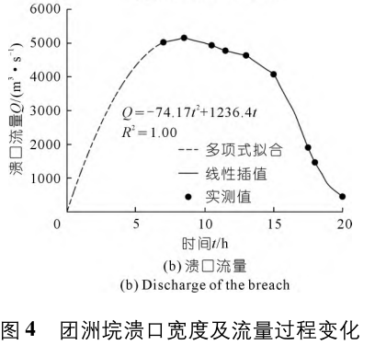
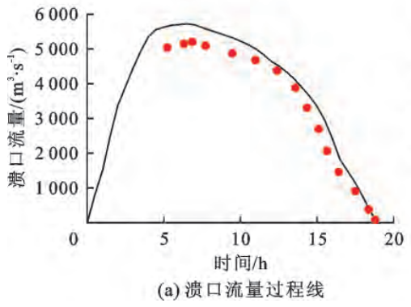
《洞庭湖团洲垸 ２０２４ 溃堤洪水过程复演》 |  | 《2024 年洞庭湖团洲垸溃堤过程及洪水演进模拟》 |  | 基于 DLBreach 模型的溃堤溃口演变及洪水演进过程模拟———以团洲垸为例
日期和时间 | 溃口宽度 | 时间 | 流量 | 时间 | 流量
2024.7.5 17:48 | 10 | 7.04251 | 4995.33158 | 5.22077 | 5037.12221
2024.7.5 19:00 | 100 | 8.53017 | 5139.46427 | 6.26547 | 5135.66462
2024.7.5 22:00 | 150 | 10.53141 | 4919.66192 | 6.83646 | 5202.59909
2024.7.6 9:00 | 220 | 11.50547 | 4753.90933 | 7.70775 | 5070.58944
2024.7.6 11:00 | 226 | 12.99312 | 4622.38826 | 9.4757 | 4851.19313
2024.7.6 12:00 | 达到平衡 | 15.02093 | 4060.27078 | 10.99411 | 4665.26404
 |  | 17.53577 | 1903.68545 | 12.41101 | 4371.49609
时间 | 流量 | 17.99623 | 1453.27081 | 13.60374 | 3878.78402
11.98978 | 4989.83671 | 20.02404 | 462.35858 | 14.37775 | 3298.68529
12.25404 | 5002.70097 |  |  | 15.14753 | 2675.82286
12.46747 | 5097.8965 |  |  | 15.66776 | 2041.80469
12.5996 | 5151.9264 |  |  | 16.44177 | 1450.5502
12.81304 | 5164.79066 |  |  | 17.55837 | 892.76296
13.20942 | 5056.73086 |  |  | 18.38313 | 377.7394
13.71252 | 4948.67107 |  |  | 18.82724 | 72.8157
14.05808 | 4840.61127 | 时间 | 溃口宽度
14.45954 | 4747.98859 | 0 | 0
14.80511 | 4665.65732 | 0.5318 | 19.97503
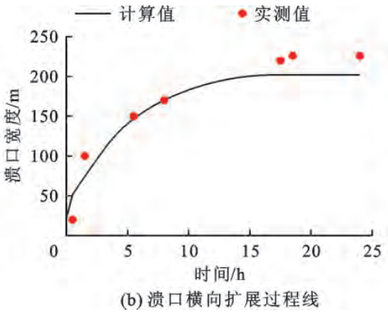
15.2269 | 4531.869 | 6.02596 | 154.20491 | 时间 | 溃口宽度
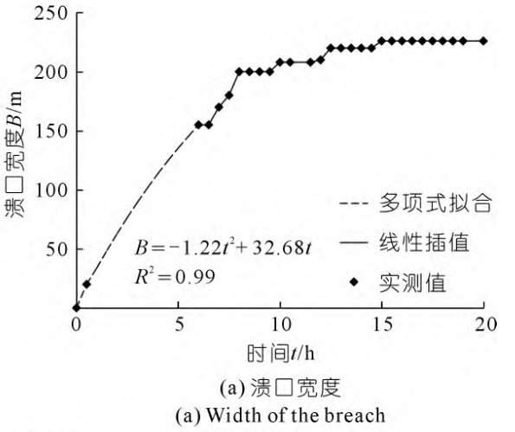
15.57246 | 4344.05079 | 6.51803 | 154.71948 | 0.52168 | 19.24561
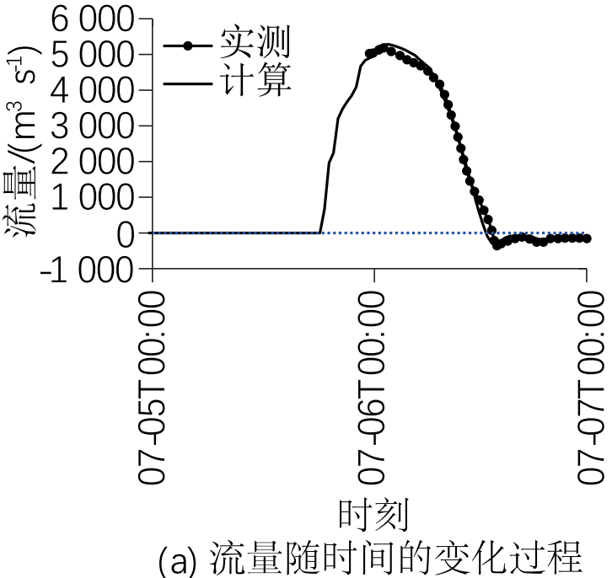
15.89261 | 4143.36831 | 7.01011 | 169.71559 | 1.58893 | 99.72334
16.18736 | 3834.62604 | 7.52786 | 180.00703 | 5.55679 | 149.63579
16.3703 | 3577.34081 | 8.01994 | 199.78131 | 8.08756 | 169.55199
16.47702 | 3268.59854 | 8.54197 | 199.78131 | 17.54491 | 219.05799
16.55833 | 3294.32706 | 9.03405 | 199.78131 | 18.52235 | 226.13027
16.74636 | 2972.72053 | 9.5518 | 199.78131 | 24.01712 | 225.72382
16.90389 | 2676.84252 | 10.04388 | 207.72043
17.19356 | 2043.92086 | 10.56163 | 207.72043
17.38158 | 1722.31433 | 11.54579 | 207.72043
17.53912 | 1439.30058 | 12.06782 | 209.6317
17.77797 | 1158.85969 | 12.5599 | 219.48208
18.09812 | 901.57446 | 13.05197 | 219.48208
18.28615 | 621.13356 | 13.54405 | 219.48208
18.57581 | 363.84834 | 14.00618 | 219.48208
18.76384 | 55.10606 | 14.52821 | 219.48208
18.89596 | -212.47057 | 15.02028 | 226.46557
19.00268 | -374.56026 | 20.02236 | 226.46557
19.24153 | -320.53037
19.6125 | -240.77195
20.03937 | -173.87779
20.38494 | -145.57641
20.83722 | -186.74205
21.20819 | -281.93758
21.60457 | -281.93758
21.97554 | -186.74205
24.02351 | -173.87779

最终溃口断面和堤防
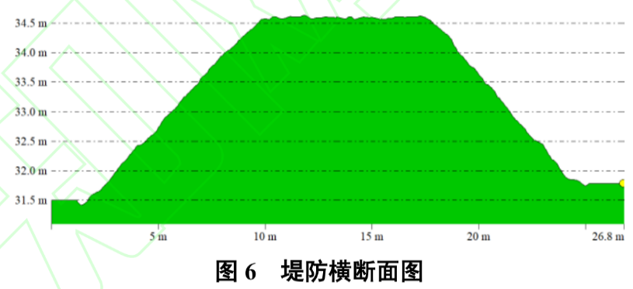
 |  | 洞庭湖团洲垸 2024溃堤洪水过程复演 |  | 2024 年洞庭湖团洲垸溃 堤过程及洪水演进模拟 |  | 基于快速三维态势感知体系的洞庭湖团洲垸溃口应急监测 |  | 基于快速三维态势感知体系的洞庭湖团洲垸溃口应急监测
决口横向水深分布 |  | 决口横向水深分布 |  |  |  | 堤防横断面 |  | 溃口横断面
0.3628 | 34.37744 | 0.33432 | 34.42309 | 0.29368 | 24.84515 | 0.02422 | 31.49486 | 0.5562 | 34.37092
5.37181 | 34.37744 | 15.90403 | 34.52399 | 5.76457 | 24.77797 | 1.2039 | 31.48817 | 10.29105 | 34.37092
10.87721 | 31.5532 | 26.97049 | 23.74034 | 10.28858 | 24.67978 | 1.40887 | 31.41289 | 11.68174 | 33.57271
25.58834 | 24.17254 | 31.2342 | 23.63271 | 15.54905 | 24.62294 | 1.72314 | 31.49486 | 12.56673 | 31.20046
25.58834 | 24.04702 | 29.46165 | 23.2089 | 20.28348 | 24.5971 | 1.92355 | 31.58185 | 14.58955 | 31.08111
26.53599 | 23.31899 | 34.49186 | 23.10126 | 25.54396 | 24.51183 | 2.18318 | 31.63036 | 16.65452 | 30.20084
28.34104 | 23.18092 | 38.75557 | 21.58765 | 30.62908 | 24.41623 | 2.53389 | 31.73909 | 17.79236 | 29.8353
31.40962 | 23.40686 | 41.00718 | 21.09657 | 35.36351 | 24.61002 | 2.78896 | 31.84615 | 20.74232 | 28.71632
33.35005 | 23.0554 | 47.52251 | 21.1302 | 40.23822 | 24.55576 | 3.03036 | 31.98165 | 24.1137 | 27.31386
35.42585 | 22.23951 | 49.05552 | 21.23784 | 45.35842 | 24.52734 | 3.27177 | 32.10377 | 29.08648 | 25.86664
36.41863 | 21.52403 | 53.7983 | 20.70639 | 50.44354 | 24.1656 | 3.52683 | 32.16566 | 31.82572 | 24.90431
39.30671 | 20.93408 | 56.09782 | 20.92166 | 55.1429 | 23.45763 | 3.71358 | 32.27272 | 34.1014 | 23.53915
41.24713 | 20.70814 | 58.34944 | 20.74003 | 60.43845 | 22.66439 | 3.87755 | 32.33462 | 37.05136 | 22.4127
48.37707 | 20.70814 | 63.09221 | 20.74003 | 65.1378 | 22.10886 | 3.99142 | 32.40822 | 39.53775 | 21.21166
49.32472 | 21.07216 | 64.86477 | 20.59876 | 70.04758 | 22.08303 | 4.15539 | 32.42829 | 43.62554 | 21.01024
54.33373 | 20.39434 | 70.66149 | 20.59876 | 75.13271 | 22.04168 | 4.41501 | 32.49019 | 45.85908 | 20.53281
55.28138 | 20.62028 | 73.39217 | 20.92166 | 80.21783 | 21.95642 | 4.52433 | 32.54372 | 49.73617 | 20.48805
59.34274 | 20.30648 | 78.94936 | 21.27147 | 85.30296 | 21.90216 | 4.76573 | 32.59892 | 54.24538 | 20.60741
68.36797 | 20.21861 | 90.73443 | 21.41274 | 90.21274 | 21.47066 | 4.91148 | 32.65245 | 55.59393 | 20.36869
71.43655 | 20.84622 | 93.75256 | 21.30511 | 95.29786 | 21.23553 | 5.22576 | 32.86323 | 65.79235 | 20.45075
78.25061 | 21.12237 | 97.48929 | 21.44638 | 100.20764 | 20.88671 | 5.63113 | 32.99036 | 66.93019 | 20.57011
88.26862 | 21.21023 | 106.30414 | 21.44638 | 105.29277 | 20.90221 | 5.94541 | 33.10579 | 69.66944 | 20.40599
106.36423 | 21.21023 | 113.58597 | 21.87019 | 110.37789 | 20.88671 | 6.20048 | 33.24128 | 72.15583 | 20.16728
118.32267 | 22.23951 | 117.84967 | 22.26037 | 115.28767 | 20.99781 | 6.51476 | 33.35002 | 77.12861 | 20.80883
128.34068 | 22.23951 | 128.38917 | 22.26037 | 120.3728 | 21.12442 | 6.77438 | 33.43199 | 79.615 | 20.65217
137.36592 | 23.31899 | 137.92262 | 23.63271 | 125.28257 | 21.12442 | 6.93835 | 33.50559 | 83.70279 | 20.60741
142.37493 | 23.31899 | 142.7133 | 23.59907 | 130.57812 | 21.16576 | 7.01123 | 33.57417 | 90.95126 | 20.85359
146.43629 | 22.15164 | 144.96492 | 23.03399 | 135.27748 | 21.28979 | 7.28907 | 33.64778 | 100.01183 | 20.85359
150.13663 | 22.06378 | 147.21654 | 22.71781 | 140.53795 | 21.33113 | 7.4166 | 33.72975 | 106.58602 | 20.77153
173.24124 | 21.97591 | 148.74955 | 22.294 | 145.06196 | 21.24845 | 7.58513 | 33.77659 | 113.37092 | 20.89089
178.38563 | 21.6119 | 154.25883 | 22.15273 | 150.35751 | 21.22002 | 7.88119 | 33.91208 | 129.46924 | 20.92818
185.51557 | 20.98429 | 173.85271 | 22.15273 | 155.05686 | 21.24845 | 8.11804 | 33.99405 | 135.57987 | 22.13669
212.18515 | 20.98429 | 185.39825 | 21.48002 | 160.52776 | 21.26136 | 8.45053 | 34.08104 | 146.03114 | 22.13669
214.26095 | 21.66211 | 212.03442 | 21.44638 | 165.26219 | 19.69298 | 8.76481 | 34.19646 | 150.54035 | 21.45038
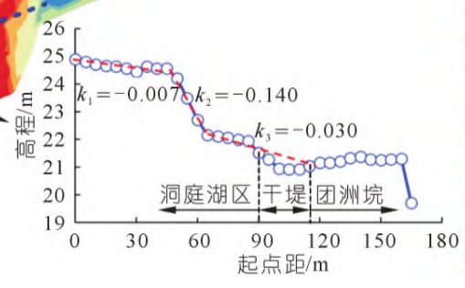
218.14181 | 21.07216 | 215.05255 | 22.01146 |  |  | 9.11553 | 34.32527 | 156.90383 | 21.41308
226.3999 | 31.5532 | 215.77115 | 21.41274 |  |  | 9.41159 | 34.40724 | 161.62376 | 20.60741
228.34032 | 34.37744 | 218.78928 | 21.48002 |  |  | 9.66666 | 34.49423 | 177.51137 | 20.77153
249.324 | 34.42764 | 228.8497 | 34.49036 |  |  | 9.83518 | 34.5695 | 187.70979 | 20.89089
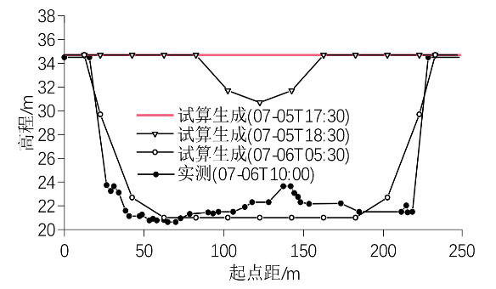
 |  |  |  |  |  | 10.42275 | 34.60965 | 191.75544 | 20.73423
 |  |  |  |  |  | 10.82812 | 34.57619 | 200.14175 | 20.65217
 |  |  |  |  |  | 11.10596 | 34.60965 | 204.69311 | 21.0923
 |  |  |  |  |  | 11.63887 | 34.60296 | 208.7809 | 21.41308
 |  |  |  |  |  | 11.8074 | 34.64311 | 214.21725 | 22.37541
 |  |  |  |  |  | 12.15811 | 34.5695 | 215.77651 | 22.65888
 |  |  |  |  |  | 12.7639 | 34.59627 | 220.32787 | 23.97928
 |  |  |  |  |  | 13.41067 | 34.61634 | 221.21285 | 24.90431
 |  |  |  |  |  | 13.74317 | 34.58289 | 222.60355 | 25.9487
 |  |  |  |  |  | 13.96636 | 34.60965 | 225.08994 | 27.38846
 |  |  |  |  |  | 14.22142 | 34.56281 | 227.36562 | 28.83568
 |  |  |  |  |  | 14.64502 | 34.61634 | 228.71417 | 29.8353
 |  |  |  |  |  | 15.06861 | 34.58289 | 230.06272 | 31.16317
 |  |  |  |  |  | 15.43755 | 34.58289 | 233.89766 | 31.6406
 |  |  |  |  |  | 16.1572 | 34.60296 | 236.4262 | 34.37092
 |  |  |  |  |  | 17.33688 | 34.60965 | 245.48677 | 34.37092
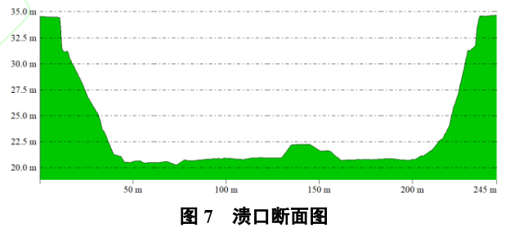
 |  |  |  |  |  | 17.79691 | 34.54943
 |  |  |  |  |  | 17.91078 | 34.50092
 |  |  |  |  |  | 18.24328 | 34.38549
 |  |  |  |  |  | 18.594 | 34.27843
 |  |  |  |  |  | 18.81263 | 34.14293
 |  |  |  |  |  | 19.09047 | 34.00074
 |  |  |  |  |  | 19.40475 | 33.87194
 |  |  |  |  |  | 19.60516 | 33.7632
 |  |  |  |  |  | 19.84656 | 33.72306
 |  |  |  |  |  | 20.10163 | 33.58756
 |  |  |  |  |  | 20.30659 | 33.50559
 |  |  |  |  |  | 20.69375 | 33.3634
 |  |  |  |  |  | 20.91693 | 33.24128
 |  |  |  |  |  | 21.46806 | 32.99036
 |  |  |  |  |  | 21.72768 | 32.86323
 |  |  |  |  |  | 22.18771 | 32.70598
 |  |  |  |  |  | 22.77527 | 32.49019
 |  |  |  |  |  | 22.99846 | 32.44335
 |  |  |  |  |  | 23.44027 | 32.17235
 |  |  |  |  |  | 23.6088 | 32.13722
 |  |  |  |  |  | 23.88208 | 31.98834
 |  |  |  |  |  | 24.2328 | 31.85284
 |  |  |  |  |  | 24.61995 | 31.82608
 |  |  |  |  |  | 24.98889 | 31.73909
 |  |  |  |  |  | 25.17564 | 31.77255
 |  |  |  |  |  | 26.77891 | 31.77255

